Instructivo
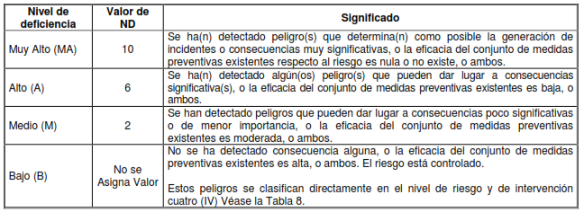
 |  | SISTEMA INTEGRADO DE GESTION INSTITUCIONAL ASEGURAMIENTO DEL SISTEMA INTEGRADO DE GESTION MATRIZ DE IDENTIFICACIÓN DE PELIGROS, VALORACIÓN DE RIESGOS Y DETERMINACIÓN DE CONTROLES |  |  |  | CÓDIGO F01-P10-ASIG
 |  |  |  |  |  | VERSIÓN 2.0

Nivel de Deficiencia | Nivel de Exposición | Nivel de Consecuencia | Nivel de Riesgo | Nivel de riesgo | Significado
0 | 1 | 10 | IV | I | No aceptable
2 | 2 | 25 | III | II | No aceptable o aceptable con control específico
6 | 3 | 60 | II | III | Aceptable
10 | 4 | 100 | I | IV | Aceptable

